상품제안서
펫타올 세트 1호, 강아지 고양이 담요 목욕 수건 발수건 | 상품코드: F27998

 |  |  |  |  |  |  | 02-412-0044 | www.easy1.co.kr
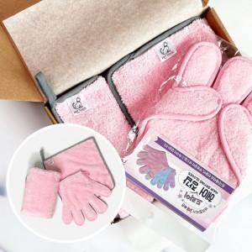

【상세/제작정보】

【인쇄/포장옵션】 | / 포장불가능

【공급단가】 | 수량 | 50~ | 100~ | 500~ | 1,000~ | 2,000~
*VAT별도 | 단가 | 11,370원 | 11,190원 | 10,920원 | 10,640원 | 10,460원

【상품 URL】 | https://dev.easy1.co.kr:443/src/goods_detail.php?gdno=27998

